Table 1
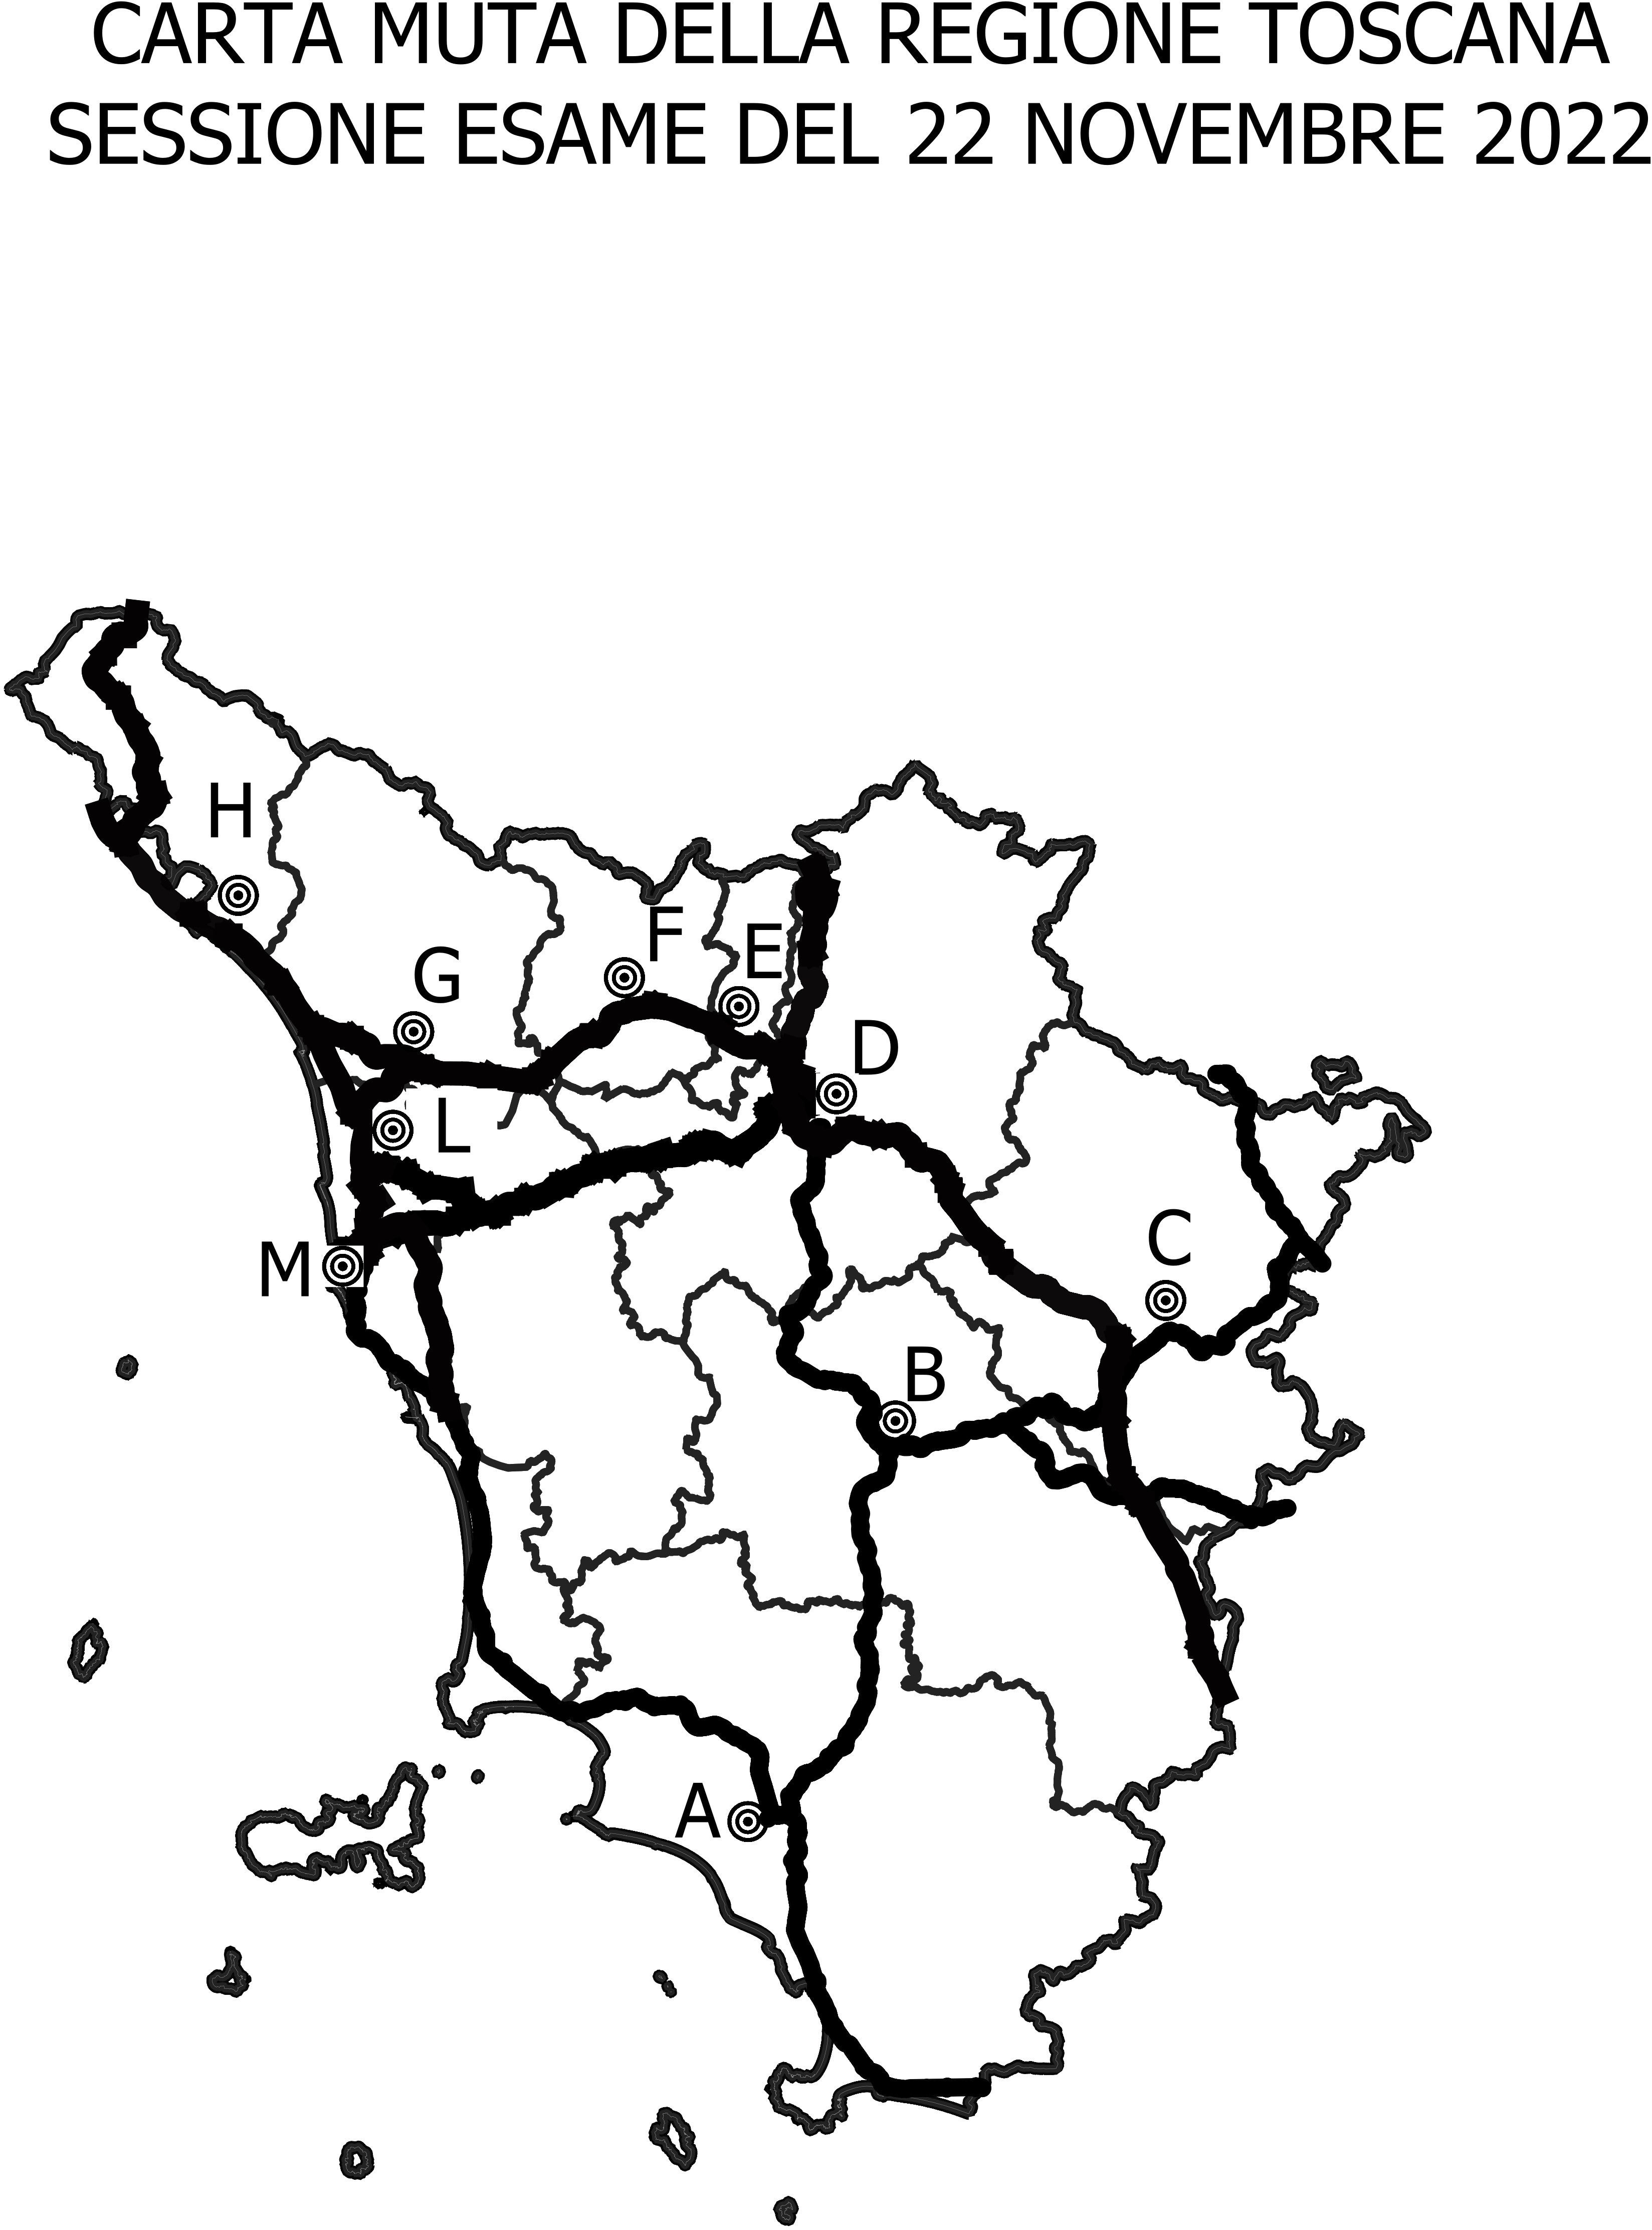

N | Domanda | Risposta A | Risposta B | Risposta C | Esatta
1 | Quale infrastruttura stradale percorro da capoluogo individuato con lettera C a capoluogo individuato con lettera D in carta muta ? | E45 | A1 | A11 | B
2 | Nella provincia di Arezzo quale infrastruttura stradale individuata con sigla iniziale E è presente in carta muta? | E1 | E80 | E45 | C
3 | Il capoluogo individuato con lettera A in carta muta è attraversato da quale infrastruttura stradale ? | A1 | SS.1 | A12 | B
4 | Cortona da quale infrastruttura stradale regionale è attraversato? | dalla A1 | dalla SR.71 | dalla SR.74 | B
5 | Qual è la località più vicina all’uscita del casello autostradale “Chiusi – Chianciano Terme” sulla A1 da Arezzo verso Roma? | Montepulciano | Ponticino | Sarteano | C
6 | Percorrendo le principali arterie stradali a scorrimento veloce da Arezzo a Lucignano quanti km sono? | Circa 50 | Circa 30 | Circa 100 | B
7 | Lo svincolo Palazzo del Pero su quale infrastruttura stradale si trova? | SS.73 | SR.73 | SR.70 | A
8 | Un cliente deve andare a Roma con il treno ed alloggia a Cesa, a quale stazione ferroviaria lo accompagni? | Firenze Santa Maria Novella | Castiglione del Lago | Castiglion Fiorentino | C
9 | Nella Valtiberina quale località è presente? | Cavriglia | Londa | Sansepolcro | C
10 | Tra la provincia di Arezzo e la provincia di Firenze quale monte è presente? | Monte Falco | Monte Amiata | Monte Serra | A
11 | Quale infrastruttura stradale collega il capoluogo identificato con lettera B e il capoluogo identificato con lettera D in carta muta? | A15 | RA3 | A11 | B
12 | L’infrastruttura stradale che attraversa le province di Firenze e Arezzo in carta muta è? | E’ l’autostrada A1, attraversa anche la provincia di Siena | E’ l’autostrada A1, attraversa anche la provincia di Prato | E’ l’autostrada A11, attraversa anche la provincia di Siena | A
13 | Qual è la provincia che non ha infrastruttura autostradale a pedaggio in carta muta? | Firenze | Grosseto | Siena | B
14 | Per andare all’autodromo del Mugello quale infrastruttura principale stradale percorro da Firenze? | SS.67 | SS.66 | SS.65 | C
15 | Il territorio comunale di Pelago da quale infrastrutture stradali regionali è attraversato? | SR.69 e SR.70 | SR.69 e SR.74 | SR.206 e SR.2 | A
16 | Sono sulla A1 Direttissima per Bologna quale casello autostradale mi conviene uscire per andare al cimitero dei tedeschi sul passo della Futa? | Firenzuola – Mugello | Calenzano | Barberino di Mugello | A
17 | L'infrastruttura stradale SR.2 quale territorio comunale attraversa? | San Casciano in Val di Pesa | Scarperia e San Piero | Sambuca Pistoiese | A
18 | Quale svincolo uscita è presente sulla strada grande comunicazione Firenze Pisa Livorno? | Ginestra Fiorentina | Calenzano | Firenze Impruneta | A
19 | Percorrendo l’infrastruttura stradale Brighellese Ravennate da Borgo San Lorenzo verso Ravenna quale località transito? | Calenzano | Crespino sul Lamone | Polcanto | B
20 | Tra la provincia di Arezzo e la provincia di Firenze quale monte è presente? | Monte Capanne | Monte Falterona | Monte Gomito | B
21 | In carta muta l'infrastruttura stradale che transita per i capoluoghi identificati con lettere M e A proseguendo fino al confine regionale è: | Grosseto-Fano | Maremmana | Aurelia | C
22 | L’infrastruttura stradale che attraversa le province di Firenze e Arezzo in carta muta è? | E’ l’autostrada A1, attraversa anche la provincia di Siena | E’ l’autostrada A1, attraversa anche la provincia di Prato | E’ l’autostrada A11, attraversa anche la provincia di Siena | A
23 | Qual è la provincia che non ha infrastruttura autostradale a pedaggio in carta muta? | Firenze | Grosseto | Siena | B
24 | Nel Comune di Orbetello quali infrastrutture stradali statali e regionali sono presenti? | SS.2 e SR.74 | SS.1 e SR.74 | SS.68 e SR.2 | B
25 | Percorrendo le principali arterie stradali, quanto dista Alberese da Ansedonia? | Circa 100 km | Circa 35 km | Circa 50 km | B
26 | Sto percorrendo l’Aurelia, e sono nei pressi di Scarlino, a quale stazione ferroviaria porti il cliente? | Gavorrano | Montepescali | Scarlino | C
27 | Percorrendo la infrastruttura regionale “la Maremmana” quali località transito? | Manciano, Paganico | Marsiliana, Pitigliano | Alberese, Grosseto | B
28 | Il cliente vuole andare a visitare il giardino dei Tarocchi da Grosseto, in quale comune si trova e quale infrastruttura stradale prendi? | SS1/E80 e si trova in Comune di Grosseto | SS1/E78 e si trova in Comune di Orbetello | SS1/E80 e si trova in Comune di Capalbio | C
29 | Quale infrastruttura stradale statale è presente nella Provincia di Grosseto? | SS.12 | SS.2 | SS.439 | C
30 | Il parco archeologico città del Tufo dove si trova? | Sovana | Pitigliano | Scarlino | A
31 | Dal capoluogo individuato con lettera F al capoluogo individuato con lettera G quale infrastruttura transita in carta muta? | Firenze Mare | Autostrada del Sole | Autostrada della Cisa | A
32 | L’infrastruttura stradale che attraversa le province di Lucca, Massa e Pisa in carta muta è? | E’ l’autostrada A12, attraversa anche la provincia di Livorno | E’ l’autostrada A12, attraversa anche la provincia di Prato | E’ l’autostrada A11, attraversa anche la provincia di Livorno | A
33 | Quale Provincia interessa il capoluogo individuato con la lettera H in carta muta? | Lucca | Massa Carrara | Livorno | B
34 | Percorrendo le principali arterie stradali quanto dista San Vincenzo da Cecina? | Circa 80 km | Circa 35 km | Circa 10 km | B
35 | Nel Comune di Cecina quali infrastrutture stradali sono presenti? | SS.2 e SS.66 | SS.1 e SS.68 | SS.1 e SS.398 | B
36 | Sei alla stazione ferroviaria di Livorno e il cliente vuole visitare il Santuario della Madonna delle Grazie di Montenero, quali infrastrutture stradali percorri? | la SS.1 e la SR.69 | la SS.1 e la SP.9 | la SS.2 e la SR.2 | B
37 | La SR.206 quale territorio comunale attraversa? | Collesalvetti | Sassetta | Monteverdi Marittimo | A
38 | Quale infrastruttura stradale NON è presente nella Provincia di Livorno? | SS.398 | SR.206 | SS.64 | C
39 | Dal porto dell’Isola Capraia posso prendere il traghetto per andare a : | Livorno | Piombino | Genova | A
40 | L’isola Gorgona in quale Parco Nazionale è inserita? | Parco nazionale delle Foreste Casentinesi | Parco nazionale delle Cinque Terre | Parco nazionale dell'Arcipelago Toscano | C
41 | Dal capoluogo individuato con lettera E al capoluogo individuato con lettera G quale infrastruttura transita in carta muta? | Firenze Mare | Autostrada del Sole | Autostrada della Cisa | A
42 | Quale è l’elenco corretto delle infrastrutture stradali in carta muta nella provincia di Lucca? | A11, A15 | A1, A12 | A11, A12 | C
43 | Quale Provincia interessa il capoluogo individuato con la lettera H in carta muta? | Lucca | Massa Carrara | Livorno | B
44 | Il percorso autostradale che collega l’aeroporto di Firenze con l’aeroporto di Pisa è: | A1 | A11 | A12 | B
45 | Il territorio comunale di Camporgiano da quale infrastruttura stradale regionale è attraversato? | SR.66 | SR.435 | SR.445 | C
46 | La SS.12 dell’Abetone e del Brennero: | Collega Pisa con il confine austriaco | Collega Pisa con il confine svizzero | Collega Lucca con il confine tedesco | A
47 | Il territorio comunale di Marliana da quale infrastruttura stradale regionale è attraversato? | SR.435 | SR.436 | Nessuna | +
48 | Il ponte del Diavolo si trova nei pressi di una infrastruttura stradale regionale o statale? | nessuna delle due | la strada statale | la strada regionale | B
49 | Quale casello autostradale NON è presente nella Provincia di Lucca? | Chiesina Uzzanese | Altopascio | Versilia | A
50 | Il lago di Massaciuccoli si trova tra: | Aurelia e A11 | Aurelia e A15 | Lucchese e A11 | A

